ガイドライン
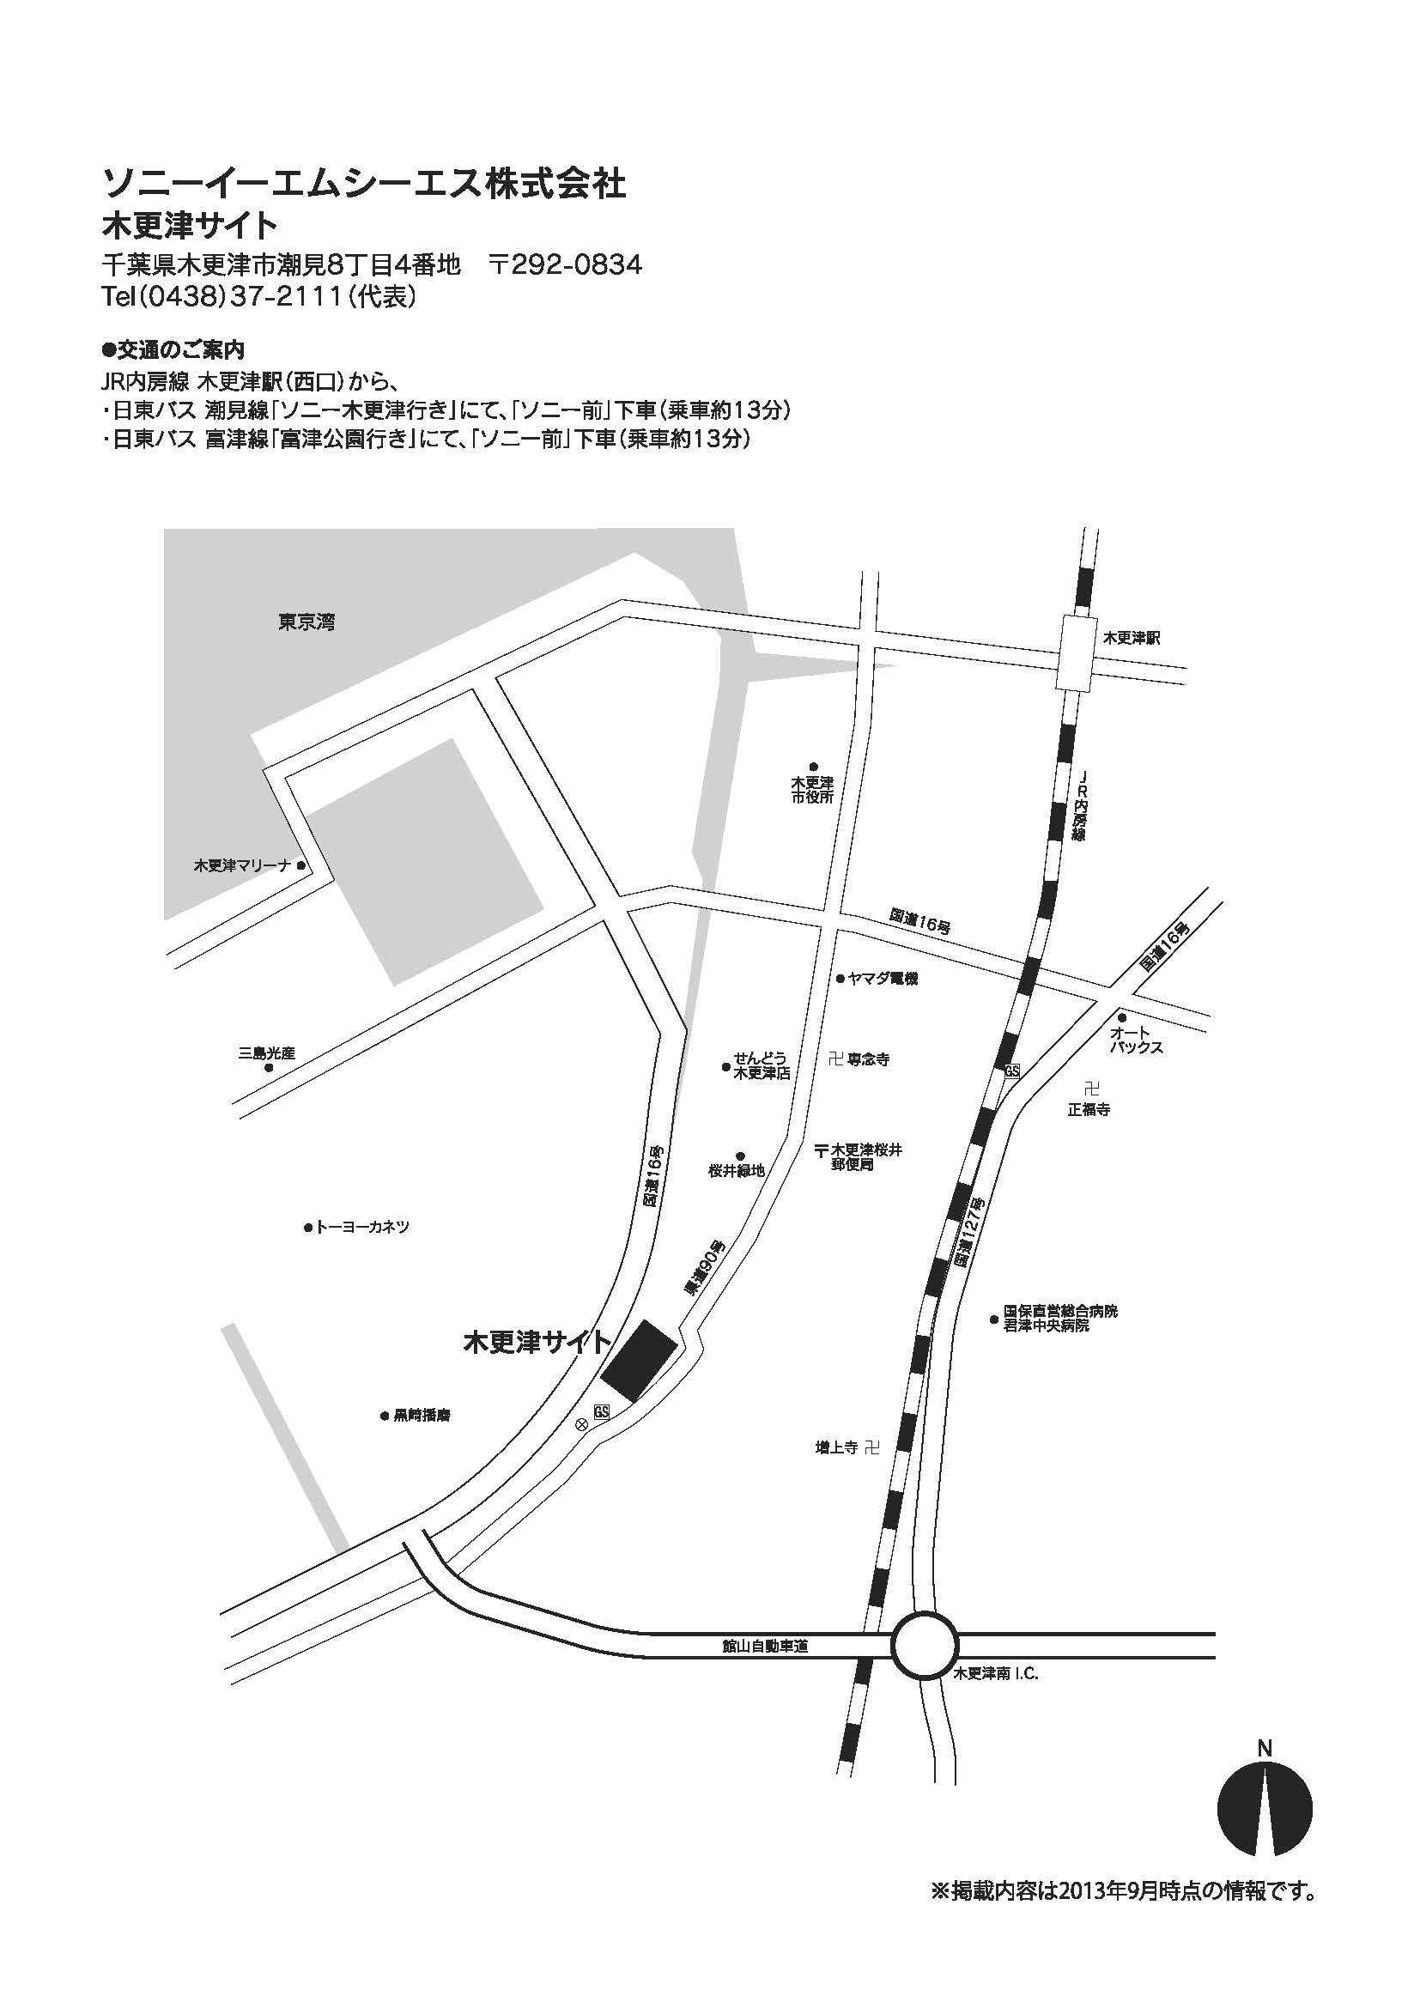
事前測定利用ガイドライン
事前測定について
●測定時間
月曜～金曜 9:00～17:00（年末年始、祝日および当社指定日を除く）
●測定料金
別紙測定メニューに記載
●キャンセル料金
入金前のキャンセル料金は無料です。
入金後はいかなる理由があっても返金できませんのでご了承ください。
●お支払方法
申請書受理後に請求書を発行いたします。
請求書記載の期日までに当社指定の銀行口座にお支払いください。
測定当日に追加で発生した料金につきましては、測定後に請求書を発行いたしますので、
指定の期日までに当社指定の銀行口座にお支払いください。
尚、振込手数料はお客様負担となります。

待機場所について
測定サンプルをお持込されるお客様のために待機場所をご用意しております。ご利用の際には
申請書にご記載ください。
待機場所には電源は準備しておりますが、ネットワーク回線はございません。
施設内食堂の利用は可能ですが、食堂のお支払いはEdyのみとなっております。

申請方法
申請につきましては先着順とさせていただきます。予約制となっておりますので、
申請書に必要事項をご記載の上、下記のe-mail宛に書類添付でお送りください。
お申し込み確認とスケジュール調整のため、担当者より折り返しご連絡をさせて頂きます。
尚、申請書の申請者欄に印又はサインなきものは受理できませんのでご注意ください。
また、事前測定に関するお問い合わせも下記のe-mail宛にメールにてお願いいたします。

ソニーグローバルマニュファクチャリング＆オペレーションズ株式会社
製品保証部 FeliCa検定担当
e-mail : sgmo-felica-kentei@sony.com

事前測定の流れ
●予約の流れ
事前測定は予約制です、当月を含め3ヶ月先までの予約が可能です。
測定を希望される方は下記の流れに従って、測定希望日の4週間前までにお申し込みください。

1. 予約空き状況をe-mailにてお問い合わせください。
2. 申請書に必要事項をもれなくご記入ください。
3. ご記入いただいた申請書、メニュー表をe-mail添付にて担当までご送付下さい。
4. 折り返し担当よりe-mailにて予約の確定および調整の連絡をさせて頂きます。

●測定の流れ
【持込の場合】
1. 弊社守衛所にて受付をお済ませください。
2. 担当者が待機所へご案内いたします。
3. 測定項目毎に測定結果をお知らせします。
4. 全ての測定を実施後、終了となります。

【発送の場合】
1. 期日までに測定用のサンプルをご送付ください。
2. 全ての測定が完了後、測定結果をお知らせします。
3. 測定用のサンプルを返送します。

アクセス
●交通のご案内
JR内房線木更津駅（西口）から、
・日東バス イオンモール木更津線にて、「ソニー入口」下車（乗車約13分）
・日東バス 潮見線にて、「ソニー前、ソニー入口」下車（乗車約13分）
・日東バス 富津線にて、「ソニー前」下車（乗車約13分）

